Planilla de Cotización
Planilla de Cotización SERVICIO DE PROVISION E INSTALACION DE CAPILARES PARA DOSIFICACIÓN

Objeto: | SERVICIO DE PROVISION E INSTALACION DE CAPILARES PARA DOSIFICACIÓN |  |  |  | N° Oportunidad: | Doc2773187529
Oferente: | Pecom Servicios Energía S.A. |  |  |  | Fecha: | 2021-04-14

Item | Descripción | Unidad | Cantidad | Unidad Monetaria | Precio Unitario | Precio Total
1 | Instalación o desinstalación de capilar | UN | 162 | USD | $ 2,331.48 | 377,699.72
2 | Limpieza del capilar en campo | UN | 59 | USD | $ 428.84 | 25,301.37
3 | Limp capilar en base de contratista | UN | 40 | USD | $ 227.12 | 9,085.00
4 | Operación Cancelada | UN | 8 | USD | $ 1,119.11 | 8,952.88
5 | Misceláneos Intervención | UN | 85 | USD | $ 189.00 | 16,065.00
6 | Acc sup de inst. a nuevo 5K | UN | 20 | USD | $ 630.32 | 12,606.48
7 | Acc sup de inst. a nuevo 10K | UN | 3 | USD | $ 630.32 | 1,890.97
8 | Barras de Peso | UN | 28 | USD | $ 202.00 | 5,656.00
9 | Cap Duplex 2205 CT 1/4"x0,035" Laserline | UN | 13,200 | USD | $ 3.47 | 45,830.40
10 | Válv ret inyección 1"x5KPSI Acero CC | UN | 20 | USD | $ 931.50 | 18,630.00
11 | Kit reparación de válvula de inyección | UN | 21 | USD | $ 170.00 | 3,570.00
12 | Colg rosc doble pack 2 1/16" 5Kpsi AA | UN | 1 | USD | $ 4,421.25 | 4,421.25
13 | Colg rosc doble pack 2 9/16" 5Kpsi AA | UN | 1 | USD | $ 4,875.00 | 4,875.00
14 | Colg rosc doble pack 3 1/8" 5Kpsi AA | UN | 1 | USD | $ 5,737.50 | 5,737.50
15 | Colg rosc doble pack 4 1/16" 5Kpsi AA | UN | 2 | USD | $ 6,337.50 | 12,675.00
16 | Colg rosc doble pack 2 1/16" 5Kpsi CC | UN | 1 | USD | $ 5,757.75 | 5,757.75
17 | Colg rosc doble pack 2 9/16" 5Kpsi CC | UN | 1 | USD | $ 5,700.00 | 5,700.00
18 | Colg rosc doble pack 3 1/8" 5Kpsi CC | UN | 3 | USD | $ 6,817.50 | 20,452.50
19 | Colg rosc doble pack 4 1/16" 5Kpsi CC | UN | 3 | USD | $ 7,148.75 | 21,446.25
20 | Colg brid doble packoff 4 1/16" 5Kpsi AA | UN | 1 | USD | $ 6,483.75 | 6,483.75
21 | Colg brid doble packoff 4 1/16" 5Kpsi CC | UN | 1 | USD | $ 6,450.00 | 6,450.00
22 | Colg. brid doble packoff 2 1/16" 10Kpsi | UN | 1 | USD | $ 5,446.35 | 5,446.35
23 | Colg. brid doble packoff 2 9/16" 10Kpsi | UN | 1 | USD | $ 6,217.75 | 6,217.75
24 | Colg. brid doble packoff 4 1/16" 10Kpsi | UN | 1 | USD | $ 7,029.05 | 7,029.05
25 | Colg. brid doble packoff 5 1/8" 10Kpsi | UN | 2 | USD | $ 8,201.25 | 16,402.50
Total Oferta |  |  |  |  |  | 654,382.47

Instrucciones: El Oferente deberá completar los campos "Oferente", "Fecha" y columna "Precio Unitario" sin IVA.

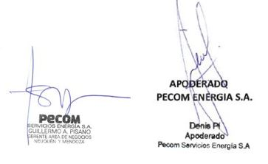
NOTAS
1. Los valores cotizados se encuentran en un todo de acuerdo a las condiciones generales y particulares del concurso
2. Los precios son en USD e incluyen todos los impuestos, salvo el IVA.

Nota del Oferente

1. La tarifa del item 2 contempla la realización de entre 4 y 6 operaciones de limpieza por jornada, empleando el equipo DIS.

MG
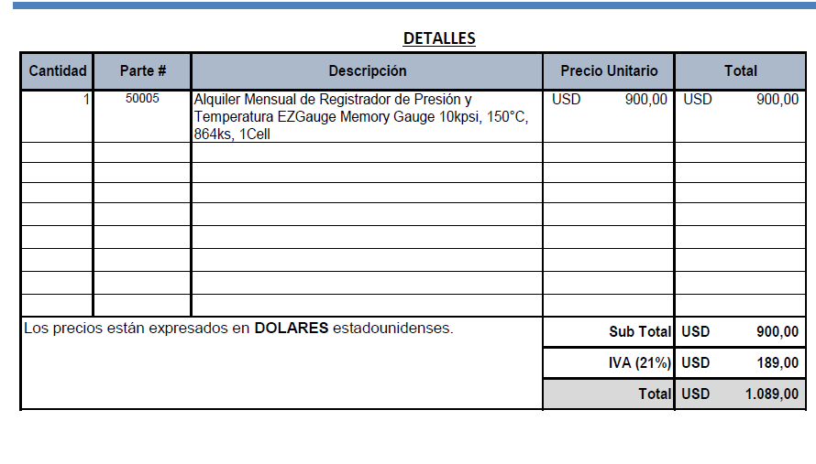
Alquiler Memory [USD/mes] | 1089
Días para alquilar | 6
Alquiler Memory [USD/día] | 181.5

Materiales DIS
 |  |  |  |  |  | 0
 | Material | UM | Costo [USD/UM] | Fecha de actualización | Plazo de entrega/diponibilidad
 | Capilar duplex 2205 OD 1/4" (China) | metro | 4.25 | Mar-24 | aéreo 21 días. En ago 2.020 el costo del capilar era de 2,4 USD/metro aporx |  | 35%
 | Capilar duplex 2205 OD 1/4" (Webco USA) | metro | 4.59 | Jun-22 | Webco: plazo de entrega 23 semanas. Luego depende del transporte (A o M): máritimo 190 - 220 días
 | Capilar inconel (china) | metro | 45.28 | May-22 | aéreo 45 días
 | Capilar inconel (china) | metro | 25.43 | May-22 | aéreo 70 días
 | Colg rosc doble pack 2 1/16" 5Kpsi AA | UN | 3,439 | Dec-21
 | Colg rosc doble pack 2 9/16" 5Kpsi AA | UN | 3,938 | Dec-21
 | Colg rosc doble pack 3 1/8" 5Kpsi AA | UN | 4,463 | Dec-21
 | Colg rosc doble pack 4 1/16" 5Kpsi AA | UN | 5,119 | Dec-21
 | Colg rosc doble pack 2 1/16" 5Kpsi CC | UN | 4,478 | Dec-21
 | Colg rosc doble pack 2 9/16" 5Kpsi CC | UN | 4,988 | Dec-21
 | Colg rosc doble pack 3 1/8" 5Kpsi CC | UN | 5,303 | Dec-21
 | Colg rosc doble pack 4 1/16" 5Kpsi CC | UN | 5,644 | Dec-21
 | Colg brid doble packoff 4 1/16" 5Kpsi AA | UN | 5,119 | Dec-21
 | Colg brid doble packoff 4 1/16" 5Kpsi CC | UN | 5,644 | Dec-21
 | Colg. brid doble packoff 2 1/16" 10Kpsi | UN | 4,300 | Dec-21
 | Colg. brid doble packoff 2 9/16" 10Kpsi | UN | 4,909 | Dec-21
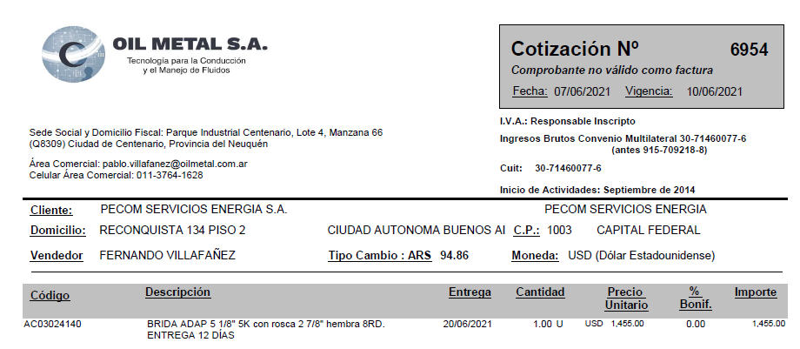
 | Colg. brid doble packoff 4 1/16" 10Kpsi | UN | 5,549 | Dec-21
 | Colg. brid doble packoff 5 1/8" 10Kpsi | UN | 6,379 | Dec-21
 | Hanger 2 7/8 doble pack off roscado | UN | 1,750 | Dec-21
 | Buje 2 7/8 a 2 1/16 rosca | UN | 225 | Dec-21
 | Buje 2 7/8 a 4 1/16 brida | UN | 326 | Dec-21
 | Colg. brid doble packoff 4 1/16" 10Kpsi brida | UN | 5,285 | Dec-21
 | Buje 3 1/2 27/8 (OCt21) | UN | 620 | Dec-21
 | Memory Gauges | UN | 1,089 | Dec-21
 | Barra de Peso | UN | 117 | May-22
 | Válvula Puntera | UN | 231 | Jun-22
 | Brida Adaptadora 5 1/8 5K con rosca 2 7/8 hembra 8RD | UN | 1,455 | Jul-22
Colgador o Hanger Pack off 2.875” conexión inferior roscada 5000 psi. | Colgador o Hanger Pack off 2.875” conexión inferior roscada 5000 psi. | UN | 1,500 | ¿¿¿??? | Dato de A_C planilla vieja
 | Kit reparación colgador | UN | 226 | Jun-21
 | Centralizadores 25 mm | UN | 365.00 | Feb-24
 | Inyector de químicos según planos AISI316L | UN | 164.4245142 | Jun-21
 | Barra de peso articulada | UN | 204.16542103 | Jun-21
 | Accesorios instalación superficie | UN | 557 | Jun-21
 | Colgador de tbg doble pack off bridado inferior (Brida 3 1/8 + colgador 2 7/8) | UN | 2816 | Apr-24
 | Guia Capilar | 1
 | Valvula aguja 1/2 NPT MH ABAC | 1
 | Valvula aguja 1/4 NPT MH ABAC | 2
 | Conector recto 1/4 NPT-OD AISI 316 | 2
 | Skid de Dosificación | 1 | 6,192 |  |  |  | #DIV/0!
 | CT 1000 litros, estructura reforzada formingplast | 1 | 265 | 11-7-22 (Norpatagónica-IBC reacondicionado: 265 USD)
 | Bandeja de 1.000 ltrs | 1 | 662
 | Estructura soporte | 1 | 662 | 28-6-22. Contreras: estructura + bandeja: 172mil
 | Bomba DSVC DEN/S 10 o 15 | 1 | 1,870
 | Buje reducción PVC 2" M a 17"" H | 1 |  | aprox. + 1.000
 | Niple de 1/2" PVC | 1
 | Codo MH 1/2" PVC | 1
 | UD 1/2" PVC | 1
 | Válvula esférica 1/2" Bronce | 1
 | Filtro Y 1/2" Bronce | 1
 | Visor calibrado CT1000lts | 1
 | Buje acero inox. 17"" M a 3/8" H | 2
 | Caño acero inox. 3/8" [metro] | 2
 | Valvula reguladora 67 FR | 1
 | Equipo separador bifásico con accesorios 10Kg/cm2 100SM3/H | 1 | 1,734 | Rodolfo Soto. Aprox. may-21

 | Equipo DIS | UN | 500,000 | Mar-21
 | Equipo Bombeador 2000 psi | UN | 255,000 | Mar-21
 | Equipo Bombeador 8000 psi | UN | 374,843 | Mar-21
 | Equipo de medicion de parmetros de inyección | UN | 5,253 | Mar-21
 | Equipamiento camion de batch y reposición | UN | 21,640 | Mar-21
 | Equipamiento camion de batch y reposición con hidrogua | UN | 68,640 | Mar-21
 | Caja playa (2,60 x 5,40 mt) | UN | 7,849 | Mar-21
 | Bomba Jacto JP150 450 lbs / 100 l/min | UN | 2,473 | Mar-21
 | Sistema Hidraulico (Toma de fuerza, motor, comando y bomba hidr., conexiones) | UN | 4,301 | Mar-21
 | Accesorios (Slinga, matafuego, Carretel, mangueras, etc) | UN | 5,376 | Mar-21
 | Hidrogrua de 12 TN | UN | 47,000 | Mar-21
 | Caudalimetro a turbina 20 a 200 lpm | UN | 1,640 | Mar-21
 | Bomba a piston Calipso 1700 lbs / 110 l/min | UN | 4,250 | Mar-21

 |  |  |  |  | 0.9
 |  |  |  |  | 1.053
 |  |  |  |  | 0.9
 |  |  |  |  | 1.953
 |  |  |  |  | 5.859
 |  |  |  |  | 9.14004

